Část 1a
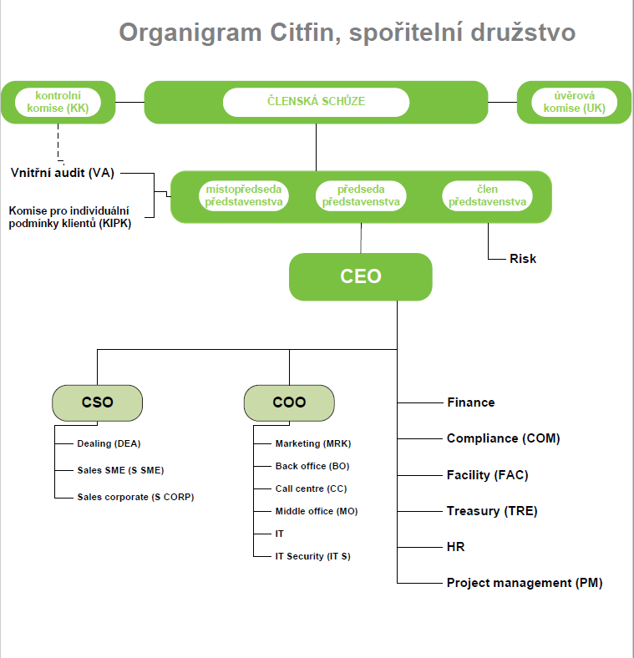
Část 1a
Údaje o povinné osobě - Organizační struktura povinné osoby

Údaje o povinné osobě - Organizační struktura povinné osoby |  | Vyhláška č. 163/2014 Sb. Příloha č. 10

Informace platné k datu: | 2022-12-31
Počet obchodních míst | 1 | Bod 1 písm. h)
Počet pracovníků (přepočtený stav) | 34.89
Organizační struktura povinné osoby (znázorní se níže)

Část 3a
Část 3a
Grafické znázornění skupiny, jejíž členem je povinná osoba, z hlediska vlastnického uspořádání

Grafické údaje o struktuře skupiny, jejíž je povinná osoba součástí |  | Vyhláška č. 163/2014 Sb. Příloha č. 10

Informace platné k datu: | 2022-12-31
Grafické znázornění skupiny, jejíž součástí je povinná osoba, z hlediska vlastnického uspořádání s vyznačením osob, které jsou zahrnuty do obezřetnostní konsolidace, a uvedením důvodu pro nezahrnutí do obezřetnostní konsolidace u ostatních osob |  | Bod 3 písm. c)
U daného subjektu stačí uvést příslušné číslo odůvodnění:
1 - není institucí, finanční institucí, podnikem pomocných služeb nebo společností spravující aktiva podle článku 18 odst. 8 nařízení (EU) č. 575/2013
2 - nezahrnutí subjektu z důvodu jeho velikosti, tj. subjekt splňuje podmínky podle článku 19 odst. 1 nařízení (EU) č. 575/2013
3 - subjekt není zahrnut z důvodů uvedených v článku 19 odst. 2 písm. a) nařízení (EU) č. 575/2013
4 - subjekt není zahrnut z důvodů uvedených v článku 19 odst. 2 písm. b) nařízení (EU) č. 575/2013
5 - subjekt není zahrnut z důvodů uvedených v článku 19 odst. 2 písm. c) nařízení (EU) č. 575/2013

Ing.Gabriel Kovács
r. č.730421/0309
VAleji 852, Rudná, 252 19

Citfin – Finanční trhy, a.s.
Radlická 751/113e
158 00 Praha 5 – Jinonice
100% vlastník
CITFIN, spořitelní družstvo
Radlická 751/113e
158 00 Praha 5 – Jinonice
Člen představenstva
Člen disponující účastí 48,03 % hlasovacích práv
Kvalifikovaná účast CITFIN – Finanční trhy, a.s. na základním kapitálu spořitelního družstva
Člen disponující účastí 47,48 % hlasovacích práv

